NOME
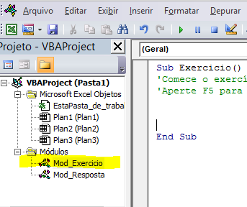
joao | Neste exercicio existe 3 guias. A primeira possui os nomes, a segunda sobrenome.
tatiana | O objetivo é que na terceira guia concatene o nome e sobrenome
carol
 | Lembrando que: para acessar a tela de desenvolvimento
 | basta apertar ALT + F11
BOTAO EXERCICIO
BOTAO RESPOSTA
 | Na tela de desenvolv. escreva o código no onde está escrito
 | Mod_Exercicio, a resposta está do exercício está no módulo Mod_Resposta

 | Coloquei um botão ligado a sub Exercício, ou seja basta programar la para ver funcionar a macro

17
fabio | Neste exercicio o objetivo é transcrever os nomes da coluna A para coluna B e
sonia | deixar a primeira letra de cada nome com a letra maiuscula
caio

INICIAR

